Quy trình PTPM
Quy trình sản xuất phầm mềm
Khái niệm: + Quy trình này được viết tắt là SDLC + Đây là 1 chuỗi các bước để xây dựng và duy trì phầm mềm.

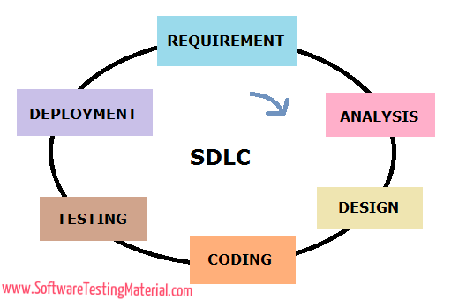
Các giai đoạn phát triển 1 phầm mềm:

 | STT | Giai đoạn | Công việc
 | 1 | Đặc tả yêu cầu | 1. Thu nhập và xác định các yêu cầu của người dùng từ đó tổng hợp vào tài liệu giải pháp.
 | 2 | Thiết kế | Xây đựng kiếm trúc tổng thể và chi tiết theo tài liệu đặc tả phầm mềm.
 | 3 | Lập trình | Lập trình theo tài liệu đặc tả và tài liệu thiết kế đã được phê duyệt.
 | 4 | Kiểm thử | 1. Tạo ta kịch bản kiểm thử theo tài liệu giải pháp 2. Thực hiện kiểm thử 3. Cập nhật kết quả test và kịch bản kiểm thử 4. Log bug và quản lý 5. Phối hợp với dev để xử lý các lỗi
 | 5 | Triển khai | Cài đặt và đưa phầm mềm vào sử dụng trên môi trường thực tế.
 | 6 | bảo trì | cập nhật và sửa lỗi để phầm mềm luôn hoạt động tốt.

Giai đoạn 2: Thiết kế - Chức năng và nhiệm vụ: + Thiết kế kiến trúc hệ thống: xây dựng kiến trúc tổng thể của hệ thống phần mềm + Thiết kế cơ sở dữ liệu: thiết kế mô hình dữ liệu; sơ đồ cơ sở + các bảng dữ liệu + Thiết kế các module + Thiết kế giao diện người dùng (UI/UX) - Các roll tham gia: + Kiến trúc sư phầm mềm (Software Architect) + Kỹ sư cơ sở dữ liệu (Database Engineer/Designer) + Chuyên gia UI/UX (UI/UX Designe) trong quá trình thiết kế hệ thống thì các roll Kiến trúc sư phầm mềm, Kỹ sư cơ sở dữ liệu, Chuyên gia UI/UX sẽ dựa vào tài liệu đặc tả yêu cầu của BA để xây dựng. |  |  |  | Chú ý: + Có những phầm mềm không cần đến designer mà chỉ cần Kiến trúc sư PM, Kỹ sư cơ sở dữ liệu. giống hệ thống BPM không cần desiger

Giai đoạn 5: bảo trì - việc nâng cấp khi hệ thống ổn định là cần thiết vì: + Cải thiện hiệu suất + Bổ sung thêm tính năng mới + Khắc phục sự cố + Duy trì cải tiến độ tin cậy + Nâng cấp hạ tầng.

Mô hình PTPM
Mô hình thác nước (Waterfal)
Khái niệm : + Đây mà mô hình áp dụng tuần tự theo các giai đoạn phát triển PM + Mô hình nay được chia ra làm các pha + gồm 6 pha: Phân tích yêu cầu > Thiết kế hệ thống > Xây đựng hệ thống > kiểm thử > triển khai > Bảo trì. + Đầu ra của pha trước là đầu vào của pha sau + không quay lại pha trước để xử lý yêu cầu khi lỗi.
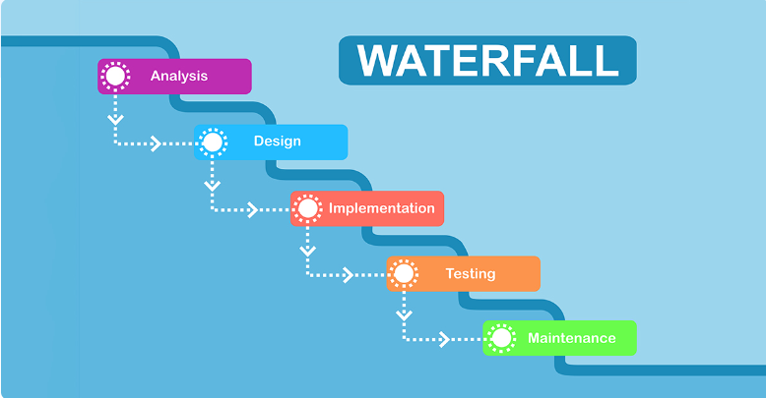

Các giai đoạn: + Được chia làm 6 giai đoạn: Phân tích yêu cầu > Thiết kế hệ thống > Xây đựng hệ thống > kiểm thử > triển khai > Bảo trì.

Ưu điểm: + Thiết kế đơn giản tuần tự với từng pha + Đem lại kết quả cáo cho các dự án nhỏ và các yêu cầu rõ ràng + Tiêu chí đầu vào được xác định rõ ràng theo từng pha vì thế sẽ dễ dàng kiểm tra.
Nhược điểm: + Thiếu khả năng kiểm thử liên tục: mô hình này thường kiểm thử chỉ sau khi các pha sau đã hoàn tất ==> Có thể phát hiện lỗi trễ gây khó khăn cho việc sửa chữa. + Khó khăn khi quay trở lại pha trước + Không đem lại hiệu quả cao cho các dự án chưa rõ ràng các yêu cầu or yêu cầu thay đổi liên tục.

Mô hình Mô hình Agile
Khái niệm : + Chia các yêu cầu ra từng giai đoạn + Mỗi giai đoạn gọi là 1 sprint và mỗi sprint sẽ được hoàn thành trong chu kỳ ngắn + Mỗi sprint thường diễn ra trong 1 đến 3 tuần tùy theo dự án + Đầu sprint sẽ lên kế hoạch cho những yêu cầu và thực hiện code và test để đến cuối sprint có sản phẩm demo + Hoàn thành sprint 1 thì sẽ đến sprint 2 và 3 cho đến khi end dự án. + Ngoài áp dụng cho phát triển phần mềm thì Agile còn áp dụng cho nhiều lĩnh vực khác như (giáo dục, khoa học,...)
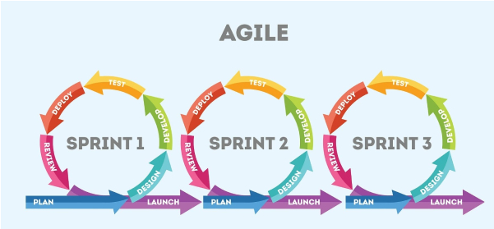

Quy trình của sprint: • Liệt kê backlog của sprint • Phân công từng backlog cho từng cá nhân trong team • Team làm việc dựa trên sprint backlog đã định ra • Team kiểm tra các công việc hàng ngày • Cuối sprint là một sản phẩn hoàn thiện cả code lẫn test để có thể demo chạy • Hoàn thành sprint 1 sẽ đến sprint 2, … cho đến khi hết yêu cầu.

Các menber trong mô mình Agile: • Product Owner: (PO) + Người sở hữu sản phẩm, người quyết định sản phẩm có chức năng nào và là người tạo quyết định product backlog. + Thông thường roll này sẽ là khách hàng hoặc người đại diện cho khách hàng đảm nhận. • Scrum Maseter: (SM) Nhiệm vụ: + Loại bỏ các rào cản trong công việc: nếu trong team đang gặp khó khăn hay bị cản trở công việc thì scrum master sẽ là người loại bỏ rào cản này. + Tạo điều kiện thuận lợi cho các sự kiện scrum: như các buổi họp + cầu nối cho team và Product Ower: giúp đảm bảo các yêu cầu từ PO được nhóm phát triển tập trung. Mối liên hệ: + Là người dẫn dắt team việc thực hành mô hình agile + Thúc đẩy sự cải tiến liên tục trong mỗi sprint + Thúc đẩy sự tự tổ chức giữa các cá nhân trong team + Hỗ trợ giao tiếp và cộng tác với tất cả các thành viên trong team ==> Họ là cầu nối giữa nhóm phát triển. • Team Dev: người thực hiện code sản phẩm. • Team Test: người kiểm thử chất lượng và đánh giá sản phẩm.
Buổi họp:
• Sprint Planning: buổi họp đầu tiên của 1 sprint nhằm đưa ra các công việc cần hoàn thành trong sprint - Gồm những mục: + Xác định mục tiêu của sprint (Sprint Goal) + Chọn công việc từ Product Backlog + Lập kế hoạch thực hiện công việc + Ước lượng khối lượng công việc + Cam kết xác nhận của nhóm. Gồm những ai tham gia: + Product Ower: Đưa ra những hạng mục quan trọng và độ ưu tiên + Srum master (người điều phối Scrum): điều phối và hỗ trợ + Team Dev: lên kế hoạch và cam kết.
• Daily Standup or Daily Scrum: buổi họp ngắn diễn ra hàng ngày trong sprint. - Gồm những mục: + Đã làm gì hôm qua + Sẽ làm gì hôm nay + Có gặp khó khăn không? Gồm những ai tham gia: + Product Ower: Theo dõi và sẵn sàng trả lời câu hỏi + Srum master (người điều phối Scrum): điều phối và hỗ trợ + Team Dev: Báo cáo tiến độ công việc + Team Test: Báo cáo tiến độ công việc.
• Sprint Review: buổi họp vào cuối sprint. Nơi nhóm PT trình bày những gì mình đã hoàn thành trong sprint. - Gồm những mục: + Trình bày kết quả công việc đã hoàn thành + Thảo luận về việc hoàn thành Sprint Goal + Nhận phản hồi từ các bên liên quan + Cập nhật và dự đoán tiến trình phát triển. Gồm những ai tham gia: + Product Ower: Cập nhật Product Backlog + Srum master (người điều phối Scrum): điều phối và hỗ trợ + Team Dev: Trình bày công việc đã hoàn thành + Team Test: Trình bày công việc đã hoàn thành.
• Sprint Retrospective: diễn ra sau khi kết thúc sprint. - Gồm những mục: + Những gì đã làm tốt + Những gì chưa làm tốt cần cải thiện + Đưa ra hành động cụ thể + Đánh giá tinh thần của nhóm. Gồm những ai tham gia: + Product Ower + Srum master (người điều phối Scrum) + Team Dev + Team Test.

• Product backlog: + Danh sách tất cả các hạng mục công việc cần hoàn thành để PT SP + Dây là 1 danh sách quản lý và sắp xếp thứ tự bơi Product ower + Dựa vào tài liệu này chúng ta sẽ biết được công việc tiếp theo của dự án.

Ưu điểm: + Giúp doanh nghiệp thích nghi với những yêu cầu của khách hành + Khách hàng có thể xem trước được từng phần dự án trong quá trình phát triển ==> làm tăng sự tin tưởng của khách hàng với doanh nghiệp + Tương tác thông tin trong team tốt hơn: * Phương pháp này nhấn mạnh vào việc giao tiếp trong nhóm bằng các buổi: Sprint Planning, daily meeting và Retro Messting * Và các bên liên quan khác như (Đội nghiệp vụ, khách hàng,...) + khả năng quản lý dự án hiệu quả: aglie khuyến khích phân chia dự án thành các phần nhỏ hơn ==> dễ dàng theo dõi quản lý.
Nhược điểm: + Agile yêu cầu các nhóm phải tuân thủ một loạt các quy trình và thực tiễn nên có thể gây khó khăn cho những cá nhân chưa có kinh nghiệm trong mô hình này. + Đòi hỏi sự tham gia mạnh mẽ của khách hàng: tương tác và phản hồi thường xuyên.

Tiêu chí | Agile (linh động) | Scrum | Tiêu chí | Post mortem meeting | Sprint Retrospective
Bản chất | 1 tư duy phát triển PM | 1 famework cụ thể trong Agile | Pham vị và tần suất | -Tổ chức sau khi: + Hoàn thành 1 dự án lớn + Sự kiện quan trọng + Kết thúc 1 giai đoạn dài | - Tổ chức vào cuối mỗi sprint (Thường trong vòng 1 đến 3 tuần)
Vai trò chính | - Không quy định vai trò nào - Chỉ yêu cầu sự hợp tác | Gồm 3 vai trò chính: - Product Ower - Scrum master - Dev team | Mục tiêu tập trung | - Tập trung vào toàn bộ dự án or sự kiện. - Mục tiêu rút ra bài bọc để cải thiện cho dự án trong tương lai. | - Tập trung vào 1 sprint cụ thể - Mục tiêu là cải thiện hiệu suất và quy trình làm việc trong sprint tới.
Sự kiện quan trọng | Tùy thuộc vào các phương pháp cụ thể được áp dụng | Gồm 4 sự kiện bắt buộc: - Sprint Planing - Daily Scrum - Sprint rievew - Sprint Retrospenctive | Thời điểm | - Được tổ chức khi dự án hoặc sự kiện đã hoàn tất | Được tổ chức ngay sau khi kết thúc sprint và trước khi bắt đầu sprint tiếp theo.
Phương pháp triển khai | Aglie có thể thực hiện qua nhiều phương pháp khác: - Kanban - Scrum,... | Đây là 1 phương pháp cụ thể triển khai trong mô hình Aglie | Tóm lại mối quan hệ giữa Aglie và Scrum: + Cả hai loại cuộc họp đều có mục tiêu chung là cải thiện quy trình và hiệu suất + Cả hai đều yêu cầu sự phản hồi từ các thành viên trong nhóm về những điểm mạnh, điểm yếu và cách cải thiện.
Tóm lại mối quan hệ giữa Aglie và Scrum: + Scrum là 1 phần của Agile nhưng nó không phải là 1 phương pháp duy nhất ==> + Aglie là "ý tưởng" thì Scrum là "phương pháp or cách thực hiện" + Aglie là 1 triết lý còn Scrum là 1 khung làm việc

Post mosterm meeting
Khái niệm: + là 1 cuộc cuộc họp được tổ chức sau khi kết thúc 1 dự án, sự kiện hay 1 giai đoạn quan trọng để xem xét và phân tích những gì đã diễn ra. + Mục tiêu để đánh, nhận diện những vấn đề gặp phải và rút ra bài học cải thiện cho sau này Điểm chính trong cuộc họp: + Đánh giá Kết quả + Xác định Vấn đề + Tìm Nguyên nhân Gốc rễ + Rút ra Bài học + Đề xuất Cải tiến

Quy trình KTPM
Quy trình kiểm thử phần mềm
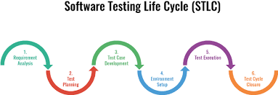 Khái niệm: + Xác định các pha trong kiểm thử phần mềm. + Gồm có 6 giai đoạn sau: 1. Requirenment analysis - Phân tích yêu cầu 2. Test planning - Lập kế hoạch kiểm thử 3. Test case development - Thiết kế kịch bản kiểm thử 4. Test environment set up - Thiết lập môi trường kiểm thử 5. Test execution - Thực hiện kiểm thử 6. Test cycle closure - Đóng chu trình kiểm thử

Quy trình | Đầu vào | Hoạt động | Đầu ra
Phân tích yêu cầu | 1. Phân tích yêu cầu bao gồm các tài liệu: + Tài liệu dặc tả yêu cầu + Tài liệu thiết kế hệ thống + Bản prototype của khách hàng yêu cầu (nếu có). | 1. Đọc hiểu, phân tích các yêu cầu trong tài liệu. 2. Đưa ra những câu hỏi với các bên liên quan như BA, PM, team leader, khách hàng để làm rõ yêu cầu. | 1. Tài liệu chứa các cấu hỏi và câu trả lời liên quan đến nghiệp vụ hệ thống. File Q&A
Lập kế hoạch | File Q&A đã được cập nhật thông qua các câu hỏi trong quá trình phân tích yêu cầu. | 1. Xác định phạm vi dự án (Scope): trong vòng bao lâu, những công việc gì, chia công việc 2. Xác định phương pháp tiếp cận: + Loại kiểm thử: Kiểm thử đơn vị, tích hợp, kiểm thử toàn bộ hệ thống, kiểm thử hồi quy + Phương pháp kiểm thử: manual or automation + Môi trường kiểm thử + Thời gian và nhân lực. | 1. Test plan 2. Checklist
Thiết kế kiểm kịch bản kiểm thử | Dựa vào tài liệu test plan or cheklist | 1. Xác định công việc mình cần làm 2. Viết test case or checklist 3. Chuẩn bị data test 4. kiểm tra lại test case or checklist sau khi hoàn thành. | 1. Check list, test design, test case và test data.
Thiết lập môi trường kiểm thử | Dùng Smoke test case or testcase | 1. Sử dụng 1 vài test case để kiểm tra môi trường đã sẵn sàng cho việc test chưa. | kiểm tra và đánh giá được môi trường đã sẵn sàng test chưa.
Thực hiện kiểm thử | Sử dụng các tài liệu: Check list, test design, test case và test data. | 1. Thực hiện kiểm thử theo các kịch bản 2. so sánh kết quả thực tế và kết quả mong đợi 3. Log bug lên tool quả lý và theo dõi trạng thái bug đến khi sửa thành công. 4. Report thường xuyên cho PM, khách hàng và leader về tình hình dự án. | 1. kết quả kiểm thử ( Test results) 2. Đanh sách lỗi tìm được.
Đóng chu trình kiểm thử | Gồm tất cả các tài liệu được tổng hợp trên | 1. Báo cáo các chức năng hoàn thành và chưa hoàn thành 2. Bao nhiêu case pass và bao nhiêu case fail 3. | 1. Test report

Bản prototype: + Một mẫu thử demo rất thô sơ + hay gọi là 1 phiên bản ban đầu của của sản phẩm or hệ thống. + Các loại prototype: * Mô hình giấy thường để dùng minh họa các ý tưởng giao diện. * 1 phiên bản or 1 hệ thống có thể tương tác nhưng chưa đầy đủ chức năng cần phát triển ==> giúp mô phỏng tương tác của người dùng với sản phẩm Tài liệu thiết kế hệ thống (System Design Document - SDD): + Mô tả chi tiết về kiến trúc, thành phần, module của hệ thống. + Nội dung của tài liệu bao gồm: * Tổng quan về hệ thống: Giới thiệu cái nhìn về hệ thống, mục đích là gì. * Thiết kế chức năng: Mô tả chi tiết chức năng chính của hệ thống. * Giao diện người dùng: * Luồng dữ liệu * Thiết kế các thành phần or module: Mô tả sự tương tác qua lại giữa các module * Quy trình triển khai: Hướng dẫn cách hệ thống hoạt động.

Trong bước thiết lập môi trường thì dev có tham gia không: - trong bước này thì dev thường có thể tham gia trong 1 số trường hợp nhất định: + Cấu hình môi trường kiểm thử or môi trường yêu cầu độ phức tạp cần tương tác với hệ thống khác (cơ sở dữ liệu, dịch vụ bên ngoài,...) + Tạo dữ liệu mẫu: Yêu cầu dữ liệu mẫu cụ thể thì nhóm DEV sẽ biết rõ và hỗ trợ tạo dữ liệu mẫu + Giải quyết các vấn đề kỹ thuật liên quan đến môi trường mà nhóm kiểm thử không giải quyết được

Vòng đời của bug
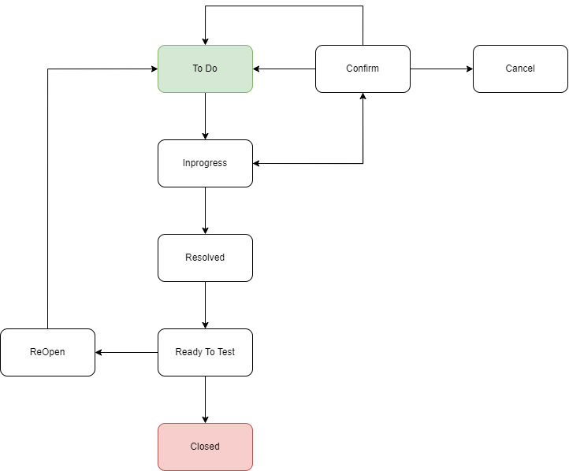
Vòng đời của bug
Khái niệm: + Quá trình mà một lỗi trải qua từ khi nó phát hiện (open) đến khi nó được giải quyết (Close) Trạng thái của bug: + New: phát hiện 1 lỗi mới + Assigned: * Bug được đăng bởi test thì leader phê duyệt và chuyển giao cho đội phát triển * Bug được test gán cho đội phát triển + Open: Dev bặt đầu phân tích và thực hiện fix + Fixd: Khi dev đã fix xong và xác nhận là sửa xong thì sẽ chuyển trạng thái của bug thành Fixed + Pending retest: quá trình mà dev fix xong và bàn giao cho test + Retest: Tester thực hiện test bug thì sẽ chuyển trạng thái thành Re-test + Verified: Tester test done bug thì chuyển trạng thái của bug thành Verified + Reopen: Nếu vẫn tồn tại lỗi sau khi dev sửa thì thay đổi thành trạng thái này + Closed: Nếu không còn lỗi thì tester sẽ chuyển trạng thái thành closed + Duplicate: Trùng với 1 bug nào khác + Rejected: Dev or Test cảm thấy đây không phải là lỗi thì sẽ thay đổi thành trạng thái này + Deferred: Đây không phải là lỗi ưu tiến chính nhưng sẽ được sửa và bàn sau + Not a bug: Không ảnh hưởng đến chức năng của ứng dụng

Phương pháp kiểm thử
Kiểm thử hộp đen
Khái niệm: + Tập trung vào đầu vào và đầu ra của hệ thống mà không quan tâm đến code bên trong được viết thế nào. + Tester xem phần mềm như 1 chiếc hộp, chỉ nhìn thấy vỏ ngoài mà không thấy bên trong. Đặc điểm: + Tập trung và chức năng + Không cần kiến thức về lập trình + Đưa vào tài liệu yêu cầu và testcase + Kiểm tra đầu vào đầu ra. Phương pháp kiểm thử hộp đen sẽ cố gắng tìm ra lỗi ở các vấn đề sau: + Chức năng không chính xác or thiếu + Lỗi giao diện + Lỗi trong cấu trúc dữ liệu + Truy cập bên ngoài + Lỗi về hiệu suất Kiểm thử hộp đen được áp dụng vào giai đoạn: + Kiểm thử tích hợp + Kiểm thử toàn bộ hệ thống + Kiểm thử chấp nhận

Ưu điểm: + Người kiểm thử có thể kiểm thử mà không cần đến kiến thức lập trình. + Tập trung vào trải nghiệm của người dùng: vì kiểm thử hộp đen giúp đánh giá hệ thống đưa theo quan điểm của người dùng cuối ==> tập trung và kết quả trả về

Nhược điểm: + Không bao phủ hết các chi tiết bên trong: Vì không kiểm tra được tính logic ở bên trong code. + Khi phát hiện nguyên nhân, sẽ khó khăn hơn để xác định chính xác phần nào của hệ thống đang lỗi.

Ứng dụng:
- Kiểm thử hộp đen được áp dụng rộng rãi trong nhiều loại kiểm thử phầm mềm do khả năng kiểm tra chức năng mà không cần hiểu sâu về cấu chúc nội bộ. Dưới đây là 1 số ứng dụng phổ biến: 1. Kiểm thử chức năng: + Sử dụng để kiểm thử chức năng của phần mềm ==> tất cả các yêu cầu của hệ thống được áp dụng + VD: kiểm tra chức năng tìm kiếm hồ sơ (thành công với mã hồ sơ chính xác và nếu sai hệ thống báo thế nào) 2. Kiểm thử phi chức năng + VD: Kiểm tra độ chịu tải của 1 trang web bằng các mô phỏng nhiều người dùng truy cập vào 1 thời điểm. 3. Kiểm thử tính tương thích: + VD: chạy hệ thống trên các trình duyệt khác nhau: gg, Firefox, Safari 4. Kiểm thử tích hợp + VD: Kiểm tra danh sách văn bản có hoạt động khi tích hợp với chức năng gửi văn bản đến không 5. Kiểm thử toàn bộ hệ thống 6. Kiểm thử giao diện người dùng 7. Kiểm thử hồi quy

Kỹ thuật kiểm thử hộp đen:
Phân vùng tương đương: + Chia các giá trị đầu vào thành các vùng tương đương từ đó phát triển ra các testcase tương ứng. Khi nào nên dùng: + Khi cần kiểm thử với các giá trị có phạm vi lớn(10 đến 20 ==> chia ra làm 3 vùng thay vì KT từng số) + Kiểm thử đầu vào với nhiều loại ký tự khác nhau (Số, chữ, ký tự đặc biệt) Ưu điểm: + Chia nhỏ các giá trị đầu vào thành các nhóm khác nhau => giảm đáng kể lượng testcase và tiết kiệm thời gian Nhược điểm: + có thể làm sót các case về giá trị biên. Bài tập: 1. [6 - 20] ký tự: + Vùng hợp lệ là: 6 <= ký tự <=20 + Vùng không hợp lệ là: < 6, > 20 và để trống |  |  |  |  | Đề bài: Phân vùng tương đương trường nhập mail: Điều kiện phải có @ và đuôi .com 1. Phân vùng hợp lệ: abc@gmail.com 2. Phần vùng không hợp lệ: + @gmail.com + abcgmail.com +abc@.com + abc@gmail + để trống

Phân tích giá trị biên: + Tập trung vào các giá trị ở biên để xây đựng testcase Khi nào nên dùng: + Khi cần kiểm thử với các giá trị có phạm vi là giới hạn(10 đến 20 ==> 9,10,11 và 19,20,21) + Kiểm thử các giá trị nằm sát điểm biên, nơi dễ xảy ra lỗi Ưu điểm: + Giúp phát hiện lỗi ở các đầu biên sẽ tối ưu Nhược điểm: + chỉ áp dụng được cho các giá trị đầu và độc lập ( trong phần mềm các giá trị đầu vào chỉ ảnh hưởng bởi 1 giá trị đầu vào duy nhất thì trong trường hợp này sử dụng phân tích giá trị biên là tối ưu và hiệu quả nhất.) Bài tập: ・Từ 0 đến 5 tuổi: Miễn phí ・Từ 6 đến 19 tuổi: 80.000 đồng ・Từ 20 đến 60 tuổi: 100.000 đồng ・Từ 61 đến 120 tuổi: 80.000 đồng Trường hợp nhập ngoài 0 và 121 tuổi trở đi, hệ thống sẽ báo lỗi.

bảng quyết định: + + Được áp dụng trong các trường hợp cần kết hợp nhiều điều kiện lại với nhau Khi nào nên dùng: + Tình huống có nhiều điều kiện + Khi muốn có 1 cái nhìn tổng quan được biểu hiện bằng bảng Ưu điểm: + Xử lý được các tình huống phức tạp (kết hợp nhiều điều kiện lại với nhau) + Dễ hiểu và trực quan: vì phương pháp này biểu diễn dễn dạng bảng + Giảm thiểu sự trùng lặp case Nhược điểm: + Khi số lượng điều kiện đầu vào tăng thì bảng quyết định sẽ trở lên phức tạp + Không phù hợp với các hệ thống có nhiều trạng thái

Tiêu chí | Phân tích giá trị biên | Phân vùng tương đương
Định nghĩa | Tập trung kiểm tra các giá trị ở biên của các phân vùng | Chia đầu vào thành các vùng hợp lệ và không hợp lệ
Cách thực hiện | Kiểm tra giá trị biện theo + -n | Chia nhỏ các giá trị thành các vùng và chọn giá trị đại diện
Kết quả kiểm thử | Phát hiện lỗi tại các điểm biên | Xác nhận được kết quả cho các nhóm đầu vào
Số lượng trường hợp KT | Nhiều hơn do kiểm tra nhiều giá trị tại biên | Ít hơn vì chỉ cần 1 giá trị đại diện cho mỗi phân vùng

Kiểm thử hộp trắng
Khái niệm: + Phương pháp kiểm thử phần mềm nhằm kiểm tra thuật toán, cấu trúc code bên trong của hệ thống. + + Tester xem phần mềm như 1 chiếc hộp, chỉ nhìn thấy vỏ ngoài mà không thấy bên trong. Đặc điểm: + Hiểu rõ về mã nguồn, kiến trúc và thiết kế hệ thống. Mục đích: + của White box testing là đảm bảo tất cả các câu lệnh và điều kiện sẽ được thực hiện đúng, kết quả đầu ra như mong đợi. Ưu điểm: + Phát hiện lỗi sâu hơn + Test có thể bắt đầu ở giai đoạn sớm hơn, không cần phải chờ đợi cho GUI để có thể test Nhược điểm: + Yêu cầu kiến thức kỹ thuật cao + Không phát hiện được lỗi giao diện Tester có tham gia quá trình kiểm thử hộp trắng không: - Tester có thể tham gia và quá trình này tùy thuộc vào tổ chức và quy trình PTPM. - Vai trò của tester trong Kiểm thử hộp trắng: + Kiểm thử đơn vị: kiểm tra các phần nhỏ của mã nguồn + Viết testcase dựa trên cấu trúc của mã nguồn và luồng của hệ thống. Tester tham gia kiểm thử hộp trắng như thế nào: - Kiểm thử đường cơ bản - Đồ thị dòng: + mình sẽ dựa vào source code của dev để vẽ lên luồng hay sơ đồ của đồ thị. - Kiểm thử đựa trên luồng điều khiển: + nó là danh sách có thứ tự các lệnh được thi hành ứng với 1 lần chạy + Bắt đầu từ điểm nhập đơn vị đến lúc kết thúc phần mềm. Kiểm thử hộp trắng được áp dụng vào giai đoạn: + Kiểm thử đơn vị + Kiểm thử tích hợp + Kiểm thử toàn bộ hệ thống

Kỹ thuật kiểm thử hộp trắng:
có nhiều kỹ thuật kiểm thử hộp trắng như: + Kiểm thử nhánh + Kiểm thử điều kiện + Kiểm thử câu lệnh + Kiểm thử luồng dữ liệu

Ứng dụng:
1. Kiểm thử bảo mật: VD: Phát hiện lỗ hổng bảo mật như SQL Injection, Cross-Site Scripting (XSS), hoặc lỗ hổng trong kiểm tra quyền truy cập người dùng. 2. Tối ưu hóa mã nguồn + Phát hiện ra những dòng mã không cần thiết ==> tối ưu nó luôn 3. Kiểm thử đơn vị: áp dụng mạnh mẽ + VD: kiểm tra 1 hàm or module 4. Kiểm thử tích hợp + VD: Kiểm tra tích hợp code của front-end và back-end 5. Kiểm thử hồi quy |  |  |  | 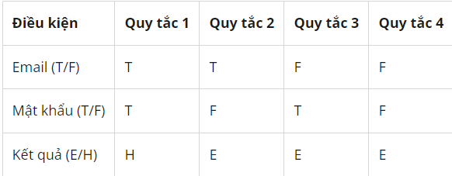

Kiểm thử hộp xám
Khái niệm: + Kết hợp cả 2 kiểm thử đen và trắng lại với nhau. + Hộp xám trong kiểm thử phần mềm giống như bán trong suốt, nhìn vào sẽ thấy lớp vỏ bên ngoài và một phần cấu trúc bên trong. + Trong kiểm thử hộp xám tester có thể truy cập vào cấu trúc dữ liệu bên trong và thuật toán của hệ thống với mục đích thiết kế testcase. + Nhưng khi test thì lại test như 1 người dùng cuối or test giống kiểm thử hộp đen. Đặc điểm: + Kết hợp cả 2 kiểm thử đen và trắng lại với nhau + xác minh tính đúng đắn từ bên ngoài và cả bên trong. Ưu điểm: + tăng cường hiệu quả kiểm thử: vì sẽ kiểm thử ở cả bên trong hệ thống lẫn bên ngoài. + Nhược điểm: + Sẽ mất nhiều thời gian để kiểm tra từng đường dẫn + Khó áp dụng với hệ thống phức tạp vì mình không thể đi tìm hiểu và phát hiện hết Kiểm thử hộp xám được áp dụng vào giai đoạn: + Kiểm thử tích hợp + Kiểm thử toàn bộ hệ thống + Kiểm thử chấp nhận.

Kỹ thuật kiểm thử hộp xám:
kỹ thuật kiểm thử hộp xám: + Kiểm thử ma trận: xác nhận các biến đang tồn tại trong hệ thống + Kiểm thử mảng trực giao: hoán vị các đầu vào + Kiểm thử hồi quy + Kiểm thử mẫu: Kiểm tra đựa vào lịch sử dữ liệu.

Ứng dụng:
1. Kiểm thử bảo mật: VD: Phát hiện lỗ hổng bảo mật. 2. Kiểm thử hệ thống phức tạp + nơi mà có nhiều module liên kết với nhau > sẽ phát hiện lỗi liên quan đến nhau 3. Kiểm thử tích hợp + Kiểm tra tích hợp của hộp đen và trắng. + Giúp kiểm tra sự trương tác giữa các module

 | Kiểm thử hộp trắng | Kiểm thử hộp đen | Kiểm thử hộp xám
Hành động | Kiểm tra thuật toán, cấu trúc code bên trong của sản phẩm. | Không quan tâm đến cấu trúc code bên trong, tập trung tìm ra lỗi ở các vấn đề sau: Chức năng không chính xác hoặc thiếu, lỗi giao diện, lỗi trong cấu trúc dữ liệu hoặc truy cập cơ sở bên ngoài, lỗi về hiệu suất… | Tìm kiếm và xác định các khiếm khuyết do cấu trúc mã không phù hợp hoặc sử dụng ứng dụng không đúng cách.
Đối tượng kiểm tra | Mã code, câu lệnh | Giao diện, chức năng, hiệu suất… | Cấu trúc mã, cách sử dụng ứng dụng
Mục đích | Đảm bảo tất cả các câu lệnh và điều kiện sẽ được thực hiện đúng, kết quả đầu ra như mong đợi. | Đảm bảo phần mềm hoạt động đúng như dự kiến và đáp ứng được sự mong đợi của khách hàng. | Đảm bảo cấu trúc mã của sản phẩm phù hợp và ứng dụng được sử dụng đúng cách đem lại hiệu quả.
Nhân lực | Thường là Developers | Tester (Không cần có nền tảng IT vẫn có thể test được) | Tester có nền tảng IT
Các loại kiểu thử | Kiểm thử đơn vị (Unit Testing) Kiểm thử rò rỉ bộ nhớ ( Testing for Memory Leaks) | Kiểm thử đơn vị (Unit Testing) Kiểm thử rò rỉ bộ nhớ ( Testing for Memory Leaks) Kiểm thử chức năng (Functional testing) Kiểm thử phi chức năng (Non-Functional testing) Kiểm thử hồi quy (Regression testing) | Kiểm thử tích hợp (Integration Testing) Kiểm thử thâm nhập (Penetration Testing)
Kỹ thuật | Phân tích độ phủ mã (Coverage Testing) Bao phủ câu lệnh (Statement Coverage) Phạm vi chi nhánh (Branch Coverage) Bao phủ nhánh (Path Coverage) | Phân vùng tương đương ( Equivalence partitioning) Phân tích giá trị biên (Boundary value analysis) Bảng quyết định (Decision table) Đoán lỗi (Error Guessing) | Kiểm thử ma trận (Matrix testing) Kiểm tra hồi quy (Regression testing) Kiểm tra mảng trực giao hoặc OAT (Orthogonal array testing or OAT) Kiểm tra mẫu (Pattern testing)

Kiến trúc hệ thống
Kiến trúc hệ thống | Kiểm thử bảo mật
Khái niệm: + là cấu trúc tổng thể của một hệ thống + Nó thể hiện cách các thành phần trong hệ thống kết hợp và tương tác với nhau để thực hiện các chức năng chính + Gồm các thành phần phần cứng, phần mềm, mạng lưới, dữ liệu, và quy trình vận hành. | Khái niệm: + một loại kiểm thử phần mềm nhằm xác định các lỗ hổng bảo mật trong phần mềm và hệ thống. Đặc điểm: + Tập trung vào bảo vệ thông tin: tập trung vào việc bảo vệ dữ liệu và thông tin quan trọng của người dùng + Đánh giá khả năng phòng chống tấn công: như tấn công SQL injection, ấn công từ chối dịch vụ (DDoS) Các phương pháp: + Kiểm thử thâm nhập: Thực hiện các cuộc tấn công giả lập để đánh giá mức độ bảo mật của hệ thống + Kiểm thử bảo mật mạng: bảo mật của mạng lưới, bao gồm kiểm tra các thiết bị mạng, các chính sách tường lửa, và các biện pháp bảo vệ khác Lợi ích: + Bảo vệ dữ liệu và thông tin nhạy cảm + Giảm thiểu rủi ro bảo mật: Phát hiện và khắc phục các lỗ hổng bảo mật

Tầng 1: GUI > Giao diện người dùng
I. GUI: 1. Tầng giao diện người dùng (GUI) - Lớp này có nhiện vụ chính là giao tiếp với người dùng - Đây là phần mà người dùng trực tiếp nhìn thấy và thao tác, bao gồm giao diện người dùng (UI), các thành phần đầu vào và đầu ra. 2. Các thành phần: - UI Components: (căm bo list): + Gồm các thành phần tạo nên giao diện của ứng dụng. + Chúng chịu trách nhiệm thu nhận và hiển thị dữ liệu cho người dùng VD: textbox, button, combobox,... UI Process Components: + thành phần chịu trách nhiệm quản lý các quá trình chuyển đổi giữa các UI VD: login > danh sách > Chi tiết hồ sơ. 3. Chức năng chính của Tầng giao diện người dùng (GUI) - Giao tiếp với người dùng thông qua: dạng văn bản, hình ảnh, biểu đồ, hoặc các yếu tố giao diện khác cho người dùng. - Thực hiện các công việc nhập liệu. VD: Trang web thương mại điện tử hiển thị danh sách sản phẩm - Nhận và xử lý tương tác từ người dùng: VD: Khi tìm kiếm sản phẩm. - Phản hồi tức thì: VD: Khi người dùng thêm sản phẩm vào giỏ hàng, một thông báo nhỏ xuất hiện xác nhận hành động đã thành công. or thông báo lỗi. Tùy chỉnh và cá nhân hóa trải nghiệm người dùng: như thay đổi cài đặt giao diện, ngôn ngữ, hoặc các tính năng tùy chỉnh khác.

Tầng 2: BLL > Tầng xử lý nghiệp vụ
1. Tầng xử lý nghiệp vụ: - Tầng này quản lý tất cả các thao tác liên quan đến lưu trữ và truy xuất dữ liệu - Nó có nhiệm vụ kết nối với các cơ sở dữ liệu, lưu trữ thông tin, và cung cấp dữ liệu cho tầng xử lý nghiệp vụ khi được yêu cầu 2. Các thành phần: - Service Interface: + là thành phần giao diện lập trình + Đây là một lớp trung gian giữa tầng giao diện người dùng và tầng xử lý nghiệp vụ -Bussiness Workflows: + chịu trách nhiệm xác định và điều phối các quy trình nghiệp + Những quy trình này phải được sắp xếp theo thứ tự VD: tìm kiếm sản phẩm > thêm vào giỏ hàng > đặt hàng > nhạp thông tin > xác nhận đơn hàng > hoàn thành. - Bussiness Components: ( com pho lần ) + chịu trách nhiệm kiểm tra các quy tắc nghiệp vụ, ràng buộc logic và thực hiện các công việc VD: + Tạo đơn hàng mới. + Cập nhật thông tin đơn hàng. + Hủy đơn hàng. + Kiểm tra trạng thái đơn hàng. ==> Đây là một business component chịu trách nhiệm quản lý toàn bộ vòng đời của đơn hàng. Tất cả các logic liên quan đến việc tạo, xử lý và cập nhật đơn hàng đều được xử lý tại đây. Bussiness Entities ( en tơ lỳ ) + Chúng là những mô hình dữ liệu hoặc cấu trúc dữ liệu chứa thông tin của 1 đoanh nghiệp + được sử dụng để lưu trữ, trao đổi thông tin giữa các tầng trong hệ thống ( trong tầng nghiệp vụ ) 3. Chức năng chính của tầng xử lý nghiệp vụ (BLL) + Đây là nơi tiếp nhận và xử yêu cầu trước khi truyền xuống tầng 3 data Access Layer + Đây là nơi kiểm tra các rằng buộc và hợp lê để thực hiện tính toán và xử lý các yêu cầu nghiệp vụ trước khi trả kết quả lên tầng 1. Order (Đơn hàng) Thuộc tính: OrderID (Mã đơn hàng) CustomerID (Mã khách hàng) OrderDate (Ngày đặt hàng) TotalAmount (Tổng tiền) Status (Trạng thái đơn hàng)

Tầng 3: DAL > Dữ liệu
1. Tầng xử lý nghiệp vụ: - Tầng này quản lý tất cả các thao tác liên quan đến lưu trữ và truy xuất dữ liệu. - Nó có nhiệm vụ kết nối với các cơ sở dữ liệu, lưu trữ thông tin, và cung cấp dữ liệu cho tầng xử lý nghiệp vụ khi được yêu cầu Ví dụ: + Cơ sở dữ liệu quan hệ (SQL Server, MySQL) + Cơ sở dữ liệu phi quan hệ (MongoDB) 2. Chức năng chính: + Thực hiện các công việc lưu trữ và truy vấn dữ liệu (tìm kiếm, thêm, sửa, xóa,...)

Mối liên hệ giữa 3 tầng
Tầng giao diện (GUI) thu thập yêu cầu từ người dùng và chuyển cho tầng nghiệp vụ. Tầng nghiệp vụ sẽ xử lý logic nghiệp vụ và có thể cần tương tác với tầng dữ liệu để lấy thông tin cần thiết hoặc cập nhật dữ liệu. Sau khi xử lý xong, tầng nghiệp vụ trả lại kết quả cho tầng giao diện để hiển thị thông tin cho người dùng. VD: đặt hàng Bước 1: Người dùng thao tác trên giao diện (Tầng giao diện) Người dùng chọn sản phẩm và nhấn "Đặt hàng". Giao diện sẽ gửi thông tin về đơn hàng (mã sản phẩm, số lượng, thông tin khách hàng) đến tầng nghiệp vụ. Bước 2: Xử lý yêu cầu (Tầng nghiệp vụ) Tầng nghiệp vụ nhận yêu cầu từ giao diện. Tầng nghiệp vụ sẽ gửi yêu cầu đến tầng dữ liệu để kiểm tra số lượng sản phẩm còn lại trong kho. Tầng nghiệp vụ tính tổng chi phí bao gồm giá sản phẩm, thuế và phí vận chuyển. ==> Nếu tất cả hợp lệ, tầng nghiệp vụ yêu cầu hệ thống thanh toán xử lý thanh toán đơn hàng. Bước 3: Tương tác với cơ sở dữ liệu (Tầng dữ liệu) Tầng dữ liệu nhận yêu cầu từ tầng nghiệp vụ để lấy thông tin về sản phẩm, số lượng còn lại. Sau khi đơn hàng thành công, tầng dữ liệu sẽ cập nhật lại số lượng sản phẩm còn lại trong kho. Tầng dữ liệu lưu trữ chi tiết đơn hàng vào cơ sở dữ liệu, bao gồm thông tin sản phẩm, khách hàng, và giao dịch thanh toán. Bước 4: Phản hồi kết quả (Tầng nghiệp vụ và Tầng giao diện) Sau khi xử lý xong, tầng nghiệp vụ sẽ gửi kết quả (đơn hàng thành công hoặc thất bại) về lại tầng giao diện. Giao diện người dùng sẽ hiển thị thông báo cho người dùng (ví dụ: "Đơn hàng đã đặt thành công").

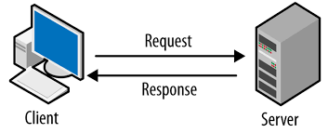
Mô hình Client-Server
Khái niệm: + Là mô hình mạng máy tính trong đó các máy tính con được đóng vai trò như một máy khách, chúng làm nhiệm vụ gửi yêu cầu đến các máy chủ + Nó được chia thành hai loại chính: Client (Khách hàng) và Server (Máy chủ) Client (c rai ần) - Client chính là một máy tính (Host) - Là một thiết bị hoặc ứng dụng sử dụng tài nguyên hoặc dịch vụ từ server - Client thường có khả năng xử lý thấp hơn và phụ thuộc vào server để thực hiện các chức năng nhất định. Vai trò: - Client là thiết bị hoặc ứng dụng mà người dùng sử dụng để gửi yêu cầu đến máy chủ và nhận dữ liệu hoặc dịch vụ từ máy chủ - Client thường là các ứng dụng như trình duyệt web, ứng dụng di động, hoặc ứng dụng máy tính để bàn. Chức năng: + Gửi yêu cầu đến máy chủ. + Hiển thị dữ liệu hoặc kết quả từ máy chủ cho người dùng. + Xử lý thông tin đầu vào từ người dùng và gửi thông tin này đến máy chủ. Server (Máy chủ): - Là một hệ thống hoặc thiết bị cung cấp tài nguyên, dữ liệu, hoặc dịch vụ cho các thiết bị khác trong mạng - Máy chủ thường có khả năng xử lý cao và được thiết kế để quản lý nhiều yêu cầu từ nhiều client cùng lúc. Vai trò: - Server là thiết bị hoặc ứng dụng cung cấp dịch vụ, tài nguyên, hoặc dữ liệu cho các client. - Máy chủ có thể là cơ sở dữ liệu, ứng dụng web, hoặc dịch vụ mạng. Chức năng: + Xử lý yêu cầu từ client. + Cung cấp dữ liệu, dịch vụ, hoặc tài nguyên cho client. + Quản lý và lưu trữ dữ liệu, thực hiện các chức năng xử lý nghiệp vụ. ===> Để máy khách và máy chủ có thể giao tiếp được với nhau thì chúng phải giao tiếp với nhau bằng giao thức: HTTP, HTTPS, TCP/IP, FTP,... VD: Ứng dụng Di động: Client: Ứng dụng di động (Facebook, Instagram). Server: Máy chủ xử lý yêu cầu và lưu trữ dữ liệu người dùng (dữ liệu bài đăng, tin nhắn). Nguyên tắc hoạt động: 1. Phân chia trách nghiệm + Client: Chịu trách nhiệm gửi yêu cầu và nhận phản hồi + Server: Chịu trách nhiệm cung cấp dịch vụ, tài nguyên, hoặc dữ liệu 2. Tương tác qua giao thức + HTTP, HTTPS, SMTP (Simple Mail Transfer Protoc

API
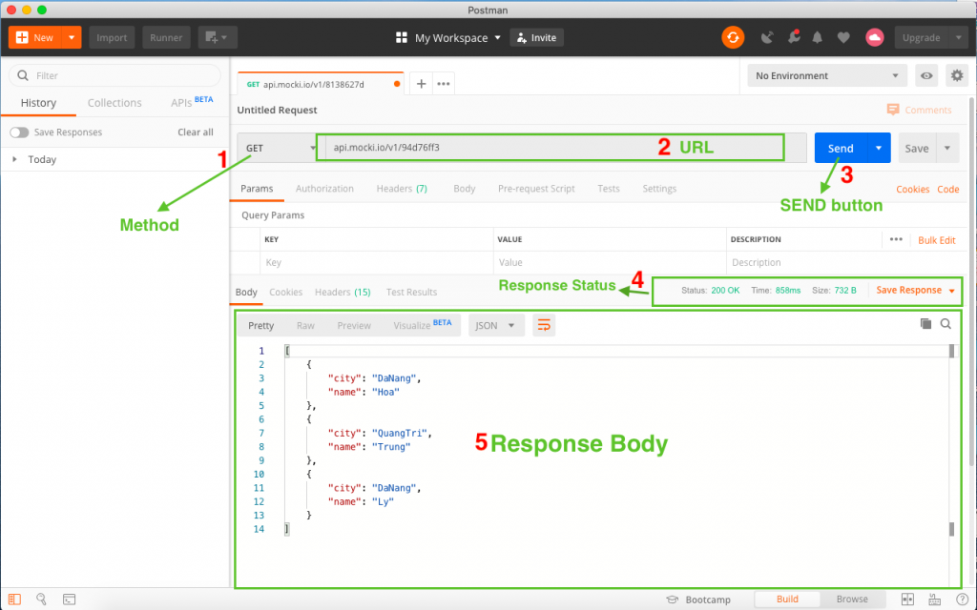
API
Khái niệm: + Nó viết tắt của giao diện lập trình ứng dụng (Application Programming Interface) + API hoạt động như cầu nối giữa 2 hệ thống phần mềm, cho phép chúng chia sẻ dữ liệu và các chức năng 1 cách hiệu quả mà không cần phải hiểu cách thức hoạt động chi tiết của nhau. + VD: 1 web có thể sử dụng API của gg map để nhúng vào trang web của mình mà không cần phải xây dựng toàn bộ tính năng bản đồ. API thường áp dụng vào đâu: - Web API: Dùng cho các ứng dụn web để trao đổi dữ liệu qua giao thức HTTP như: RESTful API, SOAP - API hệ điều hành: Cung cấp giao diện cho các chương trình để tương tác với hệ điều hành (RESTful API, SOAP) VD: Các ứng dụng desktop trên windows như notepad sẽ sử dụng Windows API (WinAPI) để tạo ra cửa sổ, hiển thị giao diện để tương tác + API Thư viện: cho phép các lập trình viên sử dụng các chức năng or công cụ trong thư viện phần mềm. API hoạt động thế nào or làm việc thế nào: - API được xây dựng theo 2 thành phần chính: Request và Reponse. Request: Gồm 4 thành phần: +URL: URL là địa chỉ duy nhất cho 1 request, thường là dường dẫn tới 1 hàm xử lý logic + Method: có 7 loại method: * GET: Sử dụng để lấy thông tin từ sever theo URL đã cung cấp * POST: Gửi thông tin tới sever thông qua các parameters HTTP * PUT: Ghi đè tất cả thông tin của đối tượng với những gì gửi lên * PATCH: Ghi đè thông tin được thay đổi của đối tượng * DELETE: Xóa resource trên server * HEAD: Giống với GET nhưng response trả về không có body chỉ có header * OPTIONS: Mô tả các tùy chọn giao tiếp cho resource. Response: - Sau khi nhận được request từ phía client, server sẽ xử lý request đó và gửi ngược lại cho client 1 response. - Cấu trúc gồm 3 phần: + Status code + Headers + Body Phần Header và Body tương đối giống với Request. Status code của Response sẽ gồm 5 giá trị của ký tự đầu tiên: + 1xx: Information (Thông tin): Request đã được server tiếp nhận và quá trình xử lý request đang được tiếp tục + 2xx: Success: (Thành
Khi nào cần test API: 1. Sau khi phát triển or cập nhật API: + Khi mới phát triển API or cập nhật thì phải kiểm tra để nó hoạt động đúng như mong đợi + Bất kỳ thay đổi trong mã nguồn or logic thì cần phải kiểm tra. 2. API được tích hợp vào hệ thống or ứng dụng: + Test tích hợp (Integration testing) + Kiểm tra tính tương thích 3. Kiểm tra hiệu năng (Performance Testing) bao gồm Load Testing và Stress Testing + Load Testing: Kiểm tra khi 1 hệ thống phải xử lý nhiều yêu cầu API. Đảm bảo hệ thống hoạt động ổn định khi chịu tải lớn và không gây ra tình trạng quá tải or chậm chạp + Stress Testing: Kiểm tra giới hạn yêu cầu bằng cách tăng mức yêu cầu đến tối đa. 4. Kiểm tra tính đúng đắn (Funtional Testing): + Đảm bảo mỗi phương thức của API (GET, POST, PUT, DELETE) phải thực hiện đúng công việc của nó + Kiểm tra các giá trị đầu vào đầu ra (input/output) 5. Kiểm tra khi có sự kiện lớn: trước khi ra mặt sản phẩm or khi có sự kiện mới VD: Một trang web bán vé xem sự kiện thể thao cần kiểm tra API trước khi sự kiện bắt đầu để tránh tình trạng quá tải và hệ thống sập khi nhiều người mua vé cùng lúc. 6. Khi phát hiện lỗi: + Sau khi phát hiện lỗi + Test hồi quy | 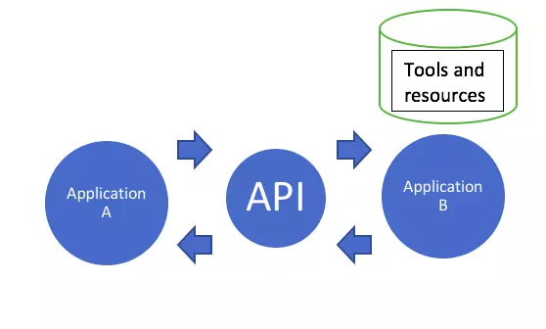 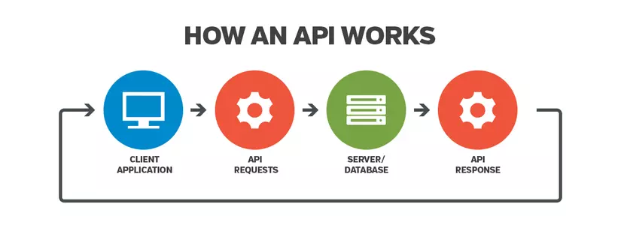

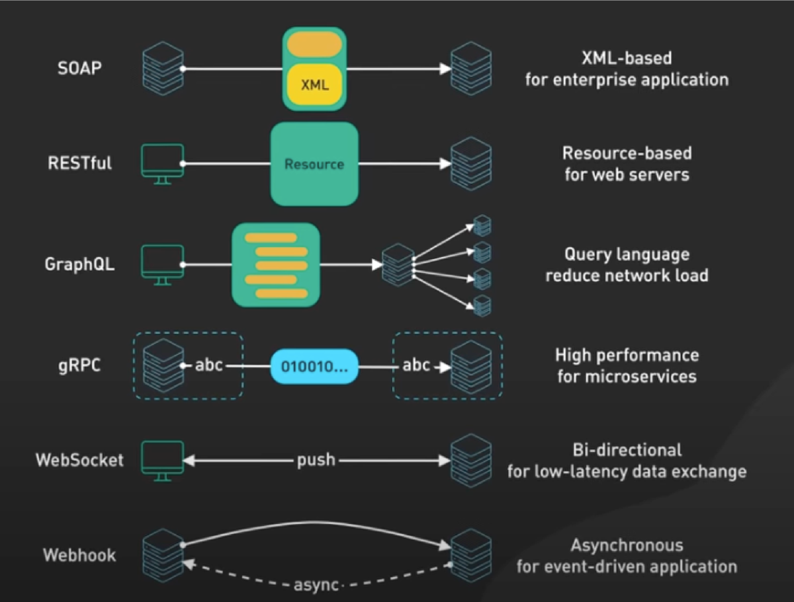
Kiến trúc API
Khái niệm: + Là tập hợp các quy tắc và tiêu chuẩn hướng dẫn thông tin giúp các ứng dụng phần mềm có thể chia sẻ với nhau thông qua API + Đơn giản là máy chủ và máy khách: ứng dụng yêu cầu được gọi là máy khác và ứng dụng phản hồi lại là máy chủ + Các kiểu kiến trúc phổ biến: REST, SPAP, GraphQL,gRPC. Thành phần của kiến trúc API gồm các yếu tố sau: - Giao diện API (Interface): Bao gồm các phương thức ở điểm cuối (endpoits), và các dịnh dạng dữ liệu (JSON, XML) mà API hỗ trợ - Endpoints: - Giao thức (protocol): Sử dung 1 số giao thức để trao đổi dữ liệu máy chủ và khách hàng. 1 số giao thức phổ biển HTTP/HTTPS or WebSocketm SOAP - Tài nguyên: - Phương thức yêu cầu (Request Menthods): API sẽ dùng các phương thức yêu cầu như: GET (Lấy dữ liệu), POST(Tạo mới dữ liệu), PUT/PATCH(Cập nhật dữ liệu), DELETE(Xóa dữ liệu). Các kiểu kiến trúc API: + REST (Representational State Transfer) + SOAP (Simple Object Access Protocol) + GraphQL + gRPC (Google Remote Procedure Call)

RESTful API
Khái niệm: + Là 1 phương pháp thiết kế API đựa trên nguyên tắc kiến trúc REST + Nó sử dụng HTTP để tương tác với tài nguyên thông qua các endpoin URL vầ rả về dữ liệu dưới dạng JSON + Đây là mô hình phổ biến, dễ sử dụng và hiệu quả cho việc xây dựng các ứng dụng web. Các thành phần chính của RESTful API: 1. Tài nguyên (Resources): + Tài nguyên của các đối tượng or dữ liệu mà API quản lý, mỗi tài nguyên được định danh bằng 1 URL + VD: /user: Đại diện cho dannh sách người dùng or /users/1: đại diện cho người dùng có ID là 1. 2. Phương thức HTTP (HTTP Menthods): + RESTful API sử dụng các phương thức HTTP để thực hiện các thao tác với tài nguyên: * GET: Lấy dữ liệu từ server (đọc tài nguyên) Ví dụ: GET /users (lấy danh sách người dùng) * POST: Tạo mới tài nguyên trên server Ví dụ: POST /users (tạo người dùng mới) * PUT: Cập nhật toàn bộ tài nguyên trên server Ví dụ: PUT /users/1 (cập nhật thông tin người dùng có ID 1) * PATCH: Cập nhật một phần tài nguyên Ví dụ: PATCH /users/1 (cập nhật một phần thông tin người dùng có ID 1) * DELETE: Xóa tài nguyên khỏi server Ví dụ: DELETE /users/1 (xóa người dùng có ID 1)

HTTP là: Một giao thức truyền tải siêu văn bản, giúp các máy tính có thể giao tiếp với nhau qua mạng. HTTPS là: Phiên bản an toàn của HTTP giao thức mà nhờ đó dữ liệu được gửi giữa trình duyệt và trang web bạn đang kết nối.

